상품제안서
마이브렐라 UV 아머 10K 3단 자동 거꾸로 양우산(UPF50+) | 상품코드: F18073

 |  |  |  |  |  |  | 02-412-0044 | www.easy1.co.kr
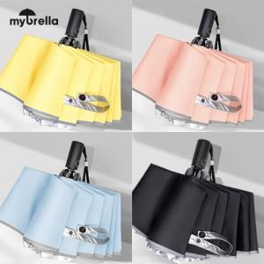

【상세/제작정보】

【인쇄/포장옵션】 | 실크 / 포장지포장

【공급단가】 | 수량 | 50~ | 100~ | 500~ | 1,000~ | 2,000~
*VAT별도 | 단가 | 18,900원 | 18,200원 | 17,500원 | 16,800원 | 16,380원

【상품 URL】 | https://dev.easy1.co.kr:443/src/goods_detail.php?gdno=18073

